상품제안서
주문제작｜골프타올｜릴타올｜골프공수건｜40 * 60｜VIP용 | 상품코드: F26388

 |  |  |  |  |  |  | 02-412-0044 | www.easy1.co.kr
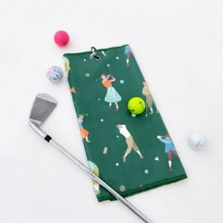

【상세/제작정보】 | *. 주문제작제품입니다. *. 제작관련문의는 별도 문의부탁드립니다.

【인쇄/포장옵션】 | UV인쇄(5도) / OPP(비닐)

【공급단가】 | 수량 | 300~ | 500~ | 1,000~ | 3,000~ | 5,000~
*VAT별도 | 단가 | 8,000원 | 7,870원 | 7,680원 | 7,480원 | 7,360원

【상품 URL】 | http://www.easy1.co.kr/src/goods_detail.php?gdno=26388

